상품제안서
그라운드보틀 에코젠 500ml | 상품코드: S39121

 |  |  |  |  |  |  | 02-713-8555 | www.synergygift.co.kr
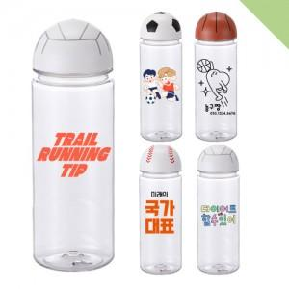

【상세/제작정보】

【인쇄/포장옵션】 | 실크 / 포장지포장

【공급단가】 | 수량 | 100~ | 300~ | 1,000~ | 5,000~ | 10,000~
*VAT별도 | 축구 | 2,800원 | 2,670원 | 2,540원 | 2,460원 | 2,410원
 | 야구 | 2,800원 | 2,670원 | 2,540원 | 2,460원 | 2,410원
 | 배구 | 2,800원 | 2,670원 | 2,540원 | 2,460원 | 2,410원
 | 농구 | 3,000원 | 2,860원 | 2,720원 | 2,630원 | 2,580원

【상품 URL】 | https://www.synergygift.co.kr:443/src/goods_detail.php?gdno=39121

